Лист1
Размер 2,55 х 2,55 х 2,85 м
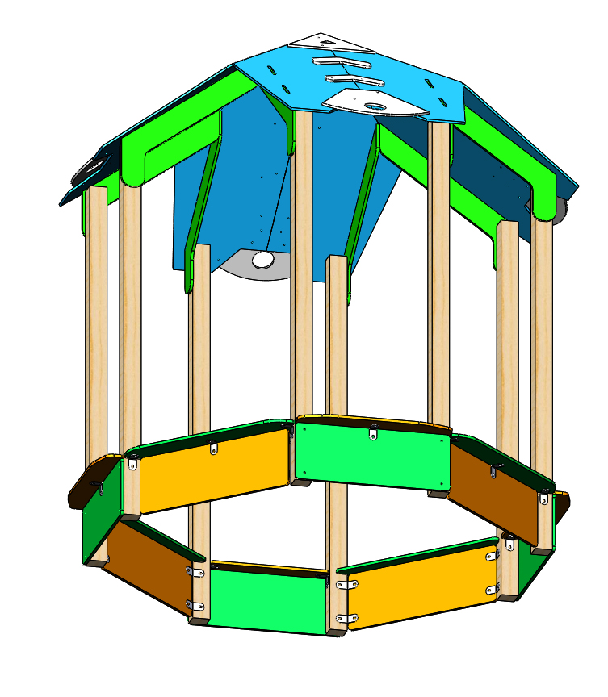 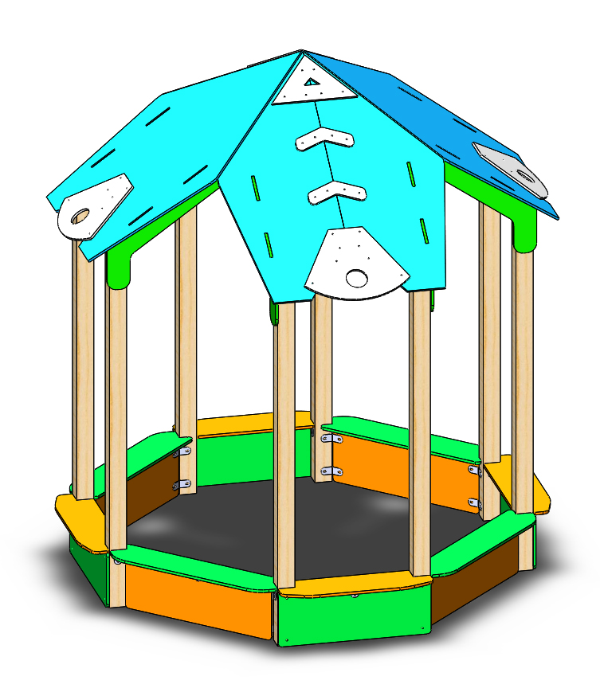 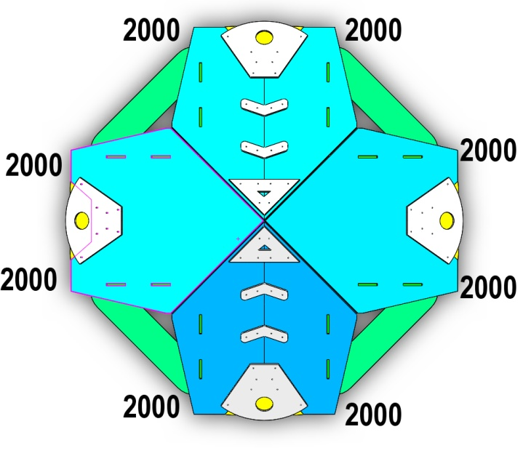
№ п/п | Артикул | Наименование | Кол-во | Изображение | цвет | Длина, м | Ширина, м | Высота, м | Объем, м3 | Заглушка м8-10 (крепеж к столбу) (на 1 комплектующую) | всего м8-10 | Заглушка м6 (крепеж фанеры между собой) | всего м6 | Объем всего
СТОЛБЫ
1 | 0005ДБ | Столб (брус 100х100) 2000 мм | 8 |  | тик | 2 |  |  | 0.000 |  |  |  |  | 0
2 | 0187МП | Закладная для столба 100х100 | 8 |  | 7047 |  |  |  | 0.0000 | 2 | 16 |  | 0 | 0
ПАНЕЛИ |  |  |  |  |  |  |  |  |  |  | 0 |  | 0 | 0
3 | 00723 | Борт №1 песочницы 1.02 (800х300х21) | 4 |  | 6018 |  |  |  | 0.0000 | 4 | 16 |  | 0 | 0
4 | 00724 | Борт №2 песочницы 1.02 (870х300х21) | 4 |  | 2008 |  |  |  | 0.0000 | 4 | 16 |  | 0 | 0
5 | 00725 | Лавка 1 песочницы 1.02 (800х220х21) | 4 |  | 2008 |  |  |  | 0.0000 |  | 0 |  | 0 | 0
6 | 00726 | Лавка 2 песочницы 1.02 (966х218х21) | 4 |  | 6018 |  |  |  | 0.0000 |  | 0 |  | 0 | 0
7 | М-2.07.01 | Уголок крепления фанеры 90 градусов | 24 |  | 7047 |  |  |  |  |  | 0 | 2 | 48 | 0
8 | М-2.07.01.135 | Уголок крепления фанеры 135 градусов | 16 |  | 7047 |  |  |  |  |  | 0 | 2 | 32 | 0
КРЫШИ
11 | 00271 | Скат крыши восьмигранной 800 (1179х1494х15) | 4 |  | 5012 | 1.5 | 1.18 |  | 0.0000 |  |  | 4 | 16 | 0.000
14 | 00033 | Накл. Галка фронт крыши (800х800) 438х349х15 | 4 | 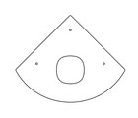 | 7047 | 0.453 | 0.277 |  | 0.0000 |  |  | 6 | 24 | 0.000
15 | 00272 | Опора крыши восьмигранной | 8 |  | 6018 | 0.71 | 0.747 |  | 0.0000 | 2 |  | 2 | 16 | 0.000
16 | 0057МП | Пластина содиняющая крышу | 1 |  | 7047 | 0.3 | 0.3 | 0.154 | 0.0139
17 | М-2.07.01 | Уголок крепления фанеры | 24 |  | 7047 |  |  |  |  |  |  | 2 | 48
ЗАГЛУШКИ |  |  |  |  |  |  |  |  |  |  | 0 |  | 0 | 0
18 |  | Заглушка пластиковая на болт М6 (черные) | 96 |  |  |  |  |  |  |  | 0 |  | 0 | 0
19 |  | Заглушка пластиковая на болт М8-10 (черные) | 68 |  |  |  |  |  | 0.0010 |  | 0 |  | 0 | 0.068
 |  |  |  |  |  |  |  |  |  |  | 48 |  | 184 | 0.068

